FR301
IPQC重點點檢表
 | 機型：FR301 |  |  | 專案序號：________________檢查時間：_______________
項次 | 項目 | 機型 | 模組 | 規範 | 方法 | 判定結果 | 重要性
1 | DIO訊號確認(在席Sensor、Clamp、ORG Sensor) | FR301 | 600 | 訊號回饋正常 | 查看TP螢幕確認 | □OK □NG □N/A | 100%
2 | 全機30%、50%、70%、100%燒機 | FR301 | 1000 | 無異音、干涉 | 目視判斷 | □OK □NG □N/A | 100%
3 | 整體外觀清潔、異常刮傷 | FR301 | 1000 | 無髒污及刮傷 | 目視判斷 | □OK □NG □N/A | 100%
4 | 抽檢螺絲確實鎖緊上磅及畫線 | FR301 | 1000 | 確認螺絲畫線確實及整齊 十字螺絲磅數規範-M3: 9.2 M4:18.9 | 使用起子確認螺絲鎖固並畫線確實 | □OK □NG □N/A | 80%
5 | Wrist Block底部螺絲確實鎖緊(共3ea) | FR301 | 600 | 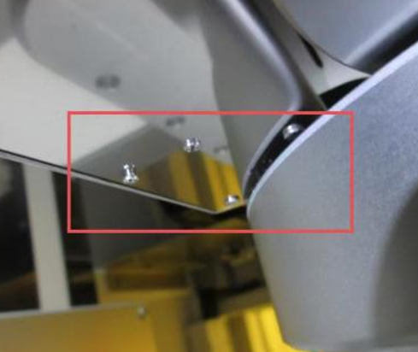 | 使用起子確認螺絲鎖固 | □OK □NG □N/A | 100%
6 | Stage頂PIN高度確認 | FR301 | 600 | SPEC：13 ± 0.2mm | 使用尺量測 | □OK □NG □N/A | 80%
7 | Clamp夾持秒數確認 | FR301 | 600 | 秒數值應為0.5s | 使用碼表確認 | □OK □NG □N/A | 60%
8 | Clamp順暢度確認 | FR301 | 600 | 調壓閥壓力設定10psi, 以手推動Clamp確認回彈狀況 | 使用手推動Clamp確認回彈順暢 | □OK □NG □N/A | 100%
9 | 原點貼紙 | FR301 | 1000 | 參照標籤與貼附位置規格書 | 目視判斷 | □OK □NG □N/A
10 | 警示標籤貼紙 | FR301 | 1000 | 參照標籤與貼附位置規格書 | 目視判斷 | □OK □NG □N/A
11 | 載台水平確認 | FR301 | 1000 | 於Stage上將數位式水平儀置中擺放，精度規範須≦0.5mm/m | 使用數位式水平儀0.5mm/m量測 | □OK □NG □N/A | 100%
12 | Z軸&X軸結合基座水平確認 | FR301 | 1000 | X、Y軸向≦0.5mm/m | 使用氣泡水平儀0.5mm/m量測 | □OK □NG □N/A | 100%
13 | Robot急停功能測試 | FR301 | 1000 | Robot行進中(最高速)，測試TP EMO急停功能 | 按壓TP EMO時，Robot會急停 | □OK □NG □N/A | 100%
14 | X軸防撞Sensor測試 | FR301 | 500 | Robot行進中(最高速)，X軸防撞Sensor確認 | 按壓X軸防撞Sensor的鈑金，Robot會急停 | □OK □NG □N/A | 100%
15 | 檢查散熱風扇運作正常 | FR301 | 200 | 確認散熱風扇運作正常 | 目視判斷 | □OK □NG □N/A | 50%
16 | Z Axis Stroke軟體硬體極限確認 | FR301 | 200 | -Soft Limit (-3.5) +Soft Limit (2502) | 確認TP數值符合規範 | □OK □NG □N/A | 80%
17 | Z Axis Stroke軟體硬體極限確認 | FR301 | 200 | -Hard Limit (-7) +Hard Limit (2503) | 確認TP數值符合規範 | □OK □NG □N/A | 80%
18 | Z Axis Stroke軟體硬體極限確認 | FR301 | 200 | -Stopper (-10) +Stopper (2506) | 確認TP數值符合規範 | □OK □NG □N/A | 80%
19 | X Axis Stroke軟體硬體極限確認 | FR301 | 500 | -Soft Limit (-2) +Soft Limit (510) | 確認TP數值符合規範 | □OK □NG □N/A | 80%
20 | X Axis Stroke軟體硬體極限確認 | FR301 | 500 | -Hard Limit (-4) +Hard Limit (511) | 確認TP數值符合規範 | □OK □NG □N/A | 80%
21 | X Axis Stroke軟體硬體極限確認 | FR301 | 500 | -Stopper (-7) +Stopper (513) | 確認TP數值符合規範 | □OK □NG □N/A | 80%
22 | Arm Axis Stroke軟體硬體極限確認 | FR301 | 600 | -Soft Limit (-456) +Soft Limit (376) | 確認TP數值符合規範 | □OK □NG □N/A | 80%
23 | Arm Axis Stroke軟體硬體極限確認 | FR301 | 600 | -Hard Limit (-457) +Hard Limit (377) | 確認TP數值符合規範 | □OK □NG □N/A | 80%
24 |  |  |  |  |  | □OK □NG □N/A
25 |  |  |  |  |  | □OK □NG □N/A
26 |  |  |  |  |  | □OK □NG □N/A
27 |  |  |  |  |  | □OK □NG □N/A

 | 主管確認:__________________________________ |  |  | 被點檢人員確認：_____________________ 點檢人員：_____________________ ED-I3T-045-01

MINI其他模組 (2)
IPQC重點點檢表

 | 機型：MINI STK(其他) |  |  | 專案序號：________________檢查時間：_______________

項次 | 項目 | 機型 | 模組 | 規範 | 方法 | 判定結果 | 重要性
31 | 確認檢證書填寫內容符合規範 | MINI IV | NA | 目視判斷 | 目視判斷 | □OK □NG □N/A | 30%
32 | 全機外觀螺絲無異常突出，螺絲規格符合規範且螺絲需鎖固 | MINI IV | ALL | 使用工具確認 | 目視判斷 | □OK □NG □N/A | 80%
33 | 確認前電盤的機械手控制器底板是否有變形(僅適用STK IV) | MINI IV | 800 | 目視判斷 | 目視判斷 | □OK □NG □N/A | 50%
34 | 確認前電盤的COVER綁縛紮帶位置有綁束線帶(僅適用STK IV) | MINI IV | 800 | 目視判斷 | 目視判斷 | □OK □NG □N/A | 50%
35 | 確認門鎖處緩衝墊完整無損壞(僅適用STK IV) | MINI IV | 800 | 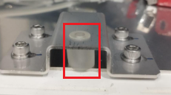 | 目視判斷 | □OK □NG □N/A | 60%
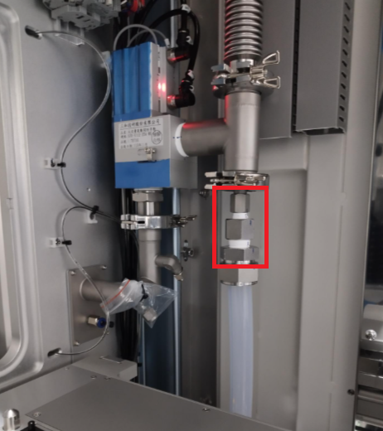
36 | 確認機械規格圖&顧客服務計畫書內容一致 | MINI IV | NA | 規格書相符合及銷貨計畫書一致 | 目視判斷 | □OK □NG □N/A | 30%
37 | 確認Shutter外觀無刮傷(正面/背面) | MINI IV | 700 | 需符合B級面規格 | 目視判斷 | □OK □NG □N/A | 60%
38 | 確認檢證書填寫內容符合規範 | MINI IV | NA | 目視判斷 | 目視判斷 | □OK □NG □N/A | 30%
39 | 全機外觀螺絲無異常突出，螺絲規格符合規範且螺絲需鎖固 | MINI V | ALL | 使用工具確認 | 目視判斷 | □OK □NG □N/A | 80%
40 | 確認前門右上角TP接頭六角銅柱有鎖固(僅適用STK V) | MINI V | 800 | 使用工具確認 | 目視判斷 | □OK □NG □N/A | 60%
41 | 確認排氣總管與上方排氣連接元件有安裝並鎖緊(僅適用STK V；M1不需接管) | MINI V | 900 |  | 目視判斷 | □OK □NG □N/A | 80%
42 | 確認機械規格圖&顧客服務計畫書內容一致 | MINI V | NA | 規格書相符合及銷貨計畫書一致 | 目視判斷 | □OK □NG □N/A | 30%
43 | 確認Shutter外觀無刮傷(正面/背面) | MINI V | 700 | 需符合B級面規格 | 目視判斷 | □OK □NG □N/A | 60%
44 |  |  |  |  |  | □OK □NG □N/A
45 |  |  |  |  |  | □OK □NG □N/A

 | 主管確認:__________________________________ |  |  | 被點檢人員確認：_____________________ 點檢人員：_____________________ ED-I3T-045-01

7 MINI製程中 (2)
IPQC重點點檢表

 | 機型：MINI STK 製程中巡檢 | 檢查時間：_______________

項次 | 項目 | 規範 | 方法 | 判定結果
1 | 螢幕框架燈號Top標示朝上 | 目視判斷 | 目視判斷 | □OK □NG □N/A
2 | 螢幕框架電線固定好不垂落 | 目視判斷 | 目視判斷 | □OK □NG □N/A
3 | Load port左右位置依安裝距離規範 | 量測左側前後相減等於0 | 目視判斷 | □OK □NG □N/A
4 | 檢查C口、D口的Stage是否安裝正確(沒混料) | 目視判斷 | 目視判斷 | □OK □NG □N/A
5 | 檢查第四層O-ring確實安裝 | 目視判斷 | 目視判斷 | □OK □NG □N/A
6 | 檢查氣源標示是否正確 | 目視判斷，80Kpa±2 | 目視判斷 | □OK □NG □N/A
7 | 確認ㄇ型氣管用串線帶綁好(僅適用STK V) | 目視判斷 | 目視判斷 | □OK □NG □N/A
8 | 檢查底部與Load port的距離是否符合規範 | 使用捲尺測量，840±1mm | 目視判斷 | □OK □NG □N/A
9 | 使用雷射水平儀測量機台垂直度是否符合規範 | 使用雷射水平儀測量，偏差2mm內 | 目視判斷 | □OK □NG □N/A
10 | 架台水平調整板是否符合規範且鎖固畫線(僅適用STK V) | 使用氣泡水平儀測量，≤0.2 | 目視判斷 | □OK □NG □N/A
11 | 使用治具測量層板高度是否符合規範 | 使用治具，438±1mm | 目視判斷 | □OK □NG □N/A
12 | Interfaceface雷刻字體清楚無誤 | 目視判斷 | 目視判斷 | □OK □NG □N/A
使用尺測量
13 | 檢查上Frame FFU 安裝位置是符合規範 | 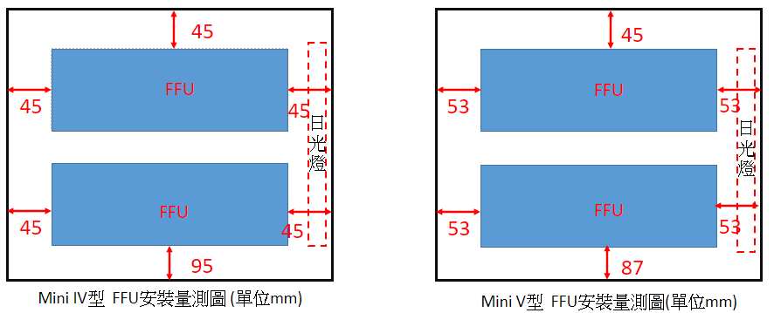 | 目視判斷 | □OK □NG □N/A
14 | 檢查上Frame FFU 控制器速度調整至3的位置 | 目視判斷 | 目視判斷 | □OK □NG □N/A
15 | 檢查fims C/D口真空氣管為優化過的固定方式 | 目視判斷 | 目視判斷 | □OK □NG □N/A
16 | 抽檢Seal ON/OFF 氣缸鎖付螺絲為M4*12(4顆) | 目視判斷 | 目視判斷 | □OK □NG □N/A
17 | 500模組Cable Chain綁線位置確認 | 符合Cable Chain 氣管綁線位置定義 | 目視判斷 | □OK □NG □N/A
18 | 500模組束線帶是否綁緊 | 用手輕拉檢查束線是否緊固 | 用手輕拉檢查 | □OK □NG □N/A
19 | 模組螺絲拆卸三處 | 檢查螺絲規格是否依照圖面要求 | 目視判斷 | □OK □NG □N/A
20 | 電磁閥是否有漏氣 | 聽是否有漏氣聲 | 聽覺判斷 | □OK □NG □N/A
21 | MFC流量計編號位置是否正確(僅適用STK V) |  | 目視判斷 | □OK □NG □N/A
22 | 止洩帶無毛邊 | 目視判斷 | 目視判斷 | □OK □NG □N/A
23 | 500模組密封膠條安裝確實 | 目視判斷 | 目視判斷 | □OK □NG □N/A
24 | Stage在席sensor按壓5次確認回彈 | 目視判斷 | 目視判斷 | □OK □NG □N/A
25 | 抽檢層板水平是否符合標準 | 使用0.5mm氣泡水平儀檢查 |  | □OK □NG □N/A
26 | shutter磁簧sensor確認有畫線標記 | 目視判斷 | 目視判斷 | □OK □NG □N/A
27 | MFC指撥設定位置(41~45)且標籤貼紙確實有貼 (僅適用STK V) | 目視判斷 | 目視判斷 | □OK □NG □N/A
28 | 載台側邊防護板螺絲確實有鎖固 | 目視判斷 | 目視判斷 | □OK □NG □N/A
29 | 抽檢物料清單和物料箱內容物是否相同 | 目視判斷 | 目視判斷 | □OK □NG □N/A
30 | 500模組OPEN機構氣缸導桿與直線導桿連接塊螺絲鎖緊畫線 | 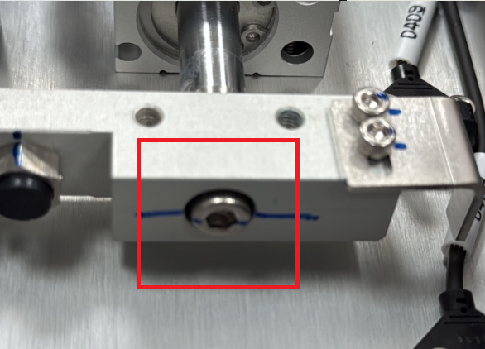 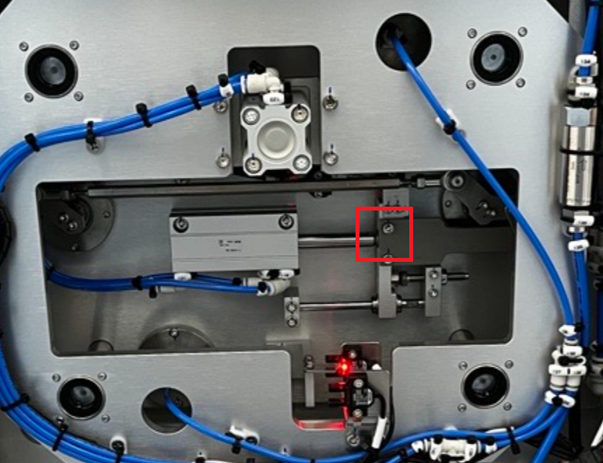 | 目視判斷 | □OK □NG □N/A
 | 主管確認:__________________________________ | 點檢人員：_____________________ ED-I3T-045-01

